Sheet1
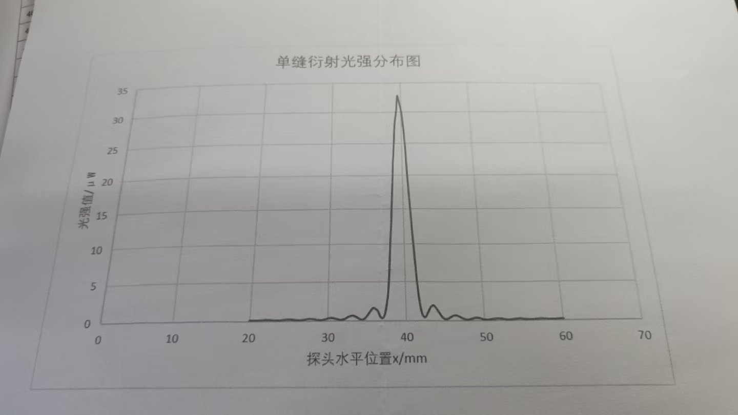
 | 0 | 0.1 | 0.2 | 0.3 | 0.4 | 0.5 | 0.6 | 0.7 | 0.8 | 0.9
20 | 0.11 | 0.11 | 0.11 | 0.1 | 0.1 | 0.09 | 0.09 | 0.09 | 0.09 | 0.09
21 | 0.09 | 0.1 | 0.1 | 0.11 | 0.12 | 0.13 | 0.14 | 0.14 | 0.15 | 0.16
22 | 0.17 | 0.18 | 0.17 | 0.17 | 0.17 | 0.17 | 0.16 | 0.15 | 0.14 | 0.13
23 | 0.12 | 0.11 | 0.1 | 0.09 | 0.09 | 0.09 | 0.09 | 0.09 | 0.1 | 0.1
24 | 0.11 | 0.12 | 0.14 | 0.15 | 0.17 | 0.18 | 0.19 | 0.2 | 0.21 | 0.21
25 | 0.22 | 0.21 | 0.21 | 0.2 | 0.19 | 0.18 | 0.17 | 0.15 | 0.14 | 0.13
26 | 0.11 | 0.11 | 0.1 | 0.1 | 0.1 | 0.1 | 0.11 | 0.12 | 0.14 | 0.15
27 | 0.17 | 0.19 | 0.21 | 0.23 | 0.24 | 0.25 | 0.26 | 0.27 | 0.26 | 0.26
28 | 0.25 | 0.23 | 0.22 | 0.2 | 0.18 | 0.15 | 0.13 | 0.12 | 0.11 | 0.1
29 | 0.1 | 0.11 | 0.11 | 0.13 | 0.14 | 0.17 | 0.19 | 0.22 | 0.25 | 0.28
30 | 0.3 | 0.32 | 0.33 | 0.34 | 0.35 | 0.35 | 0.33 | 0.32 | 0.3 | 0.27
31 | 0.23 | 0.21 | 0.18 | 0.15 | 0.12 | 0.11 | 0.1 | 0.1 | 0.12 | 0.14
32 | 0.17 | 0.2 | 0.25 | 0.3 | 0.36 | 0.43 | 0.49 | 0.52 | 0.56 | 0.59
33 | 0.61 | 0.61 | 0.61 | 0.59 | 0.56 | 0.51 | 0.46 | 0.39 | 0.34 | 0.28
34 | 0.22 | 0.18 | 0.15 | 0.13 | 0.13 | 0.16 | 0.21 | 0.29 | 0.38 | 0.51
35 | 0.63 | 0.77 | 0.92 | 1.08 | 1.21 | 1.34 | 1.47 | 1.58 | 1.62 | 1.59
36 | 1.51 | 1.44 | 1.39 | 1.31 | 1.15 | 0.87 | 0.64 | 0.47 | 0.36 | 0.32
37 | 0.33 | 0.44 | 0.62 | 0.96 | 1.4 | 1.9 | 2.54 | 3.3 | 4.41 | 5.76
38 | 7.7 | 9.58 | 11.46 | 12.89 | 15.11 | 17.34 | 19.39 | 22 | 23.6 | 25.4
39 | 27.5 | 28.7 | 29.3 | 30.2 | 31.6 | 32.8 | 32.4 | 31.9 | 31.4 | 30.91
40 | 30.3 | 29.4 | 28.1 | 27 | 25.4 | 23.5 | 21 | 18.96 | 17.2 | 15.26
41 | 13.48 | 11.47 | 9.89 | 8.1 | 6.53 | 4.96 | 3.73 | 2.77 | 2 | 1.39
42 | 0.94 | 0.65 | 0.47 | 0.39 | 0.41 | 0.5 | 0.65 | 0.84 | 1.05 | 1.26
43 | 1.44 | 1.61 | 1.74 | 1.83 | 1.9 | 1.91 | 1.85 | 1.76 | 1.63 | 1.48
44 | 1.33 | 1.19 | 1.02 | 0.87 | 0.7 | 0.56 | 0.42 | 0.34 | 0.26 | 0.21
45 | 0.19 | 0.18 | 0.19 | 0.22 | 0.27 | 0.33 | 0.4 | 0.45 | 0.51 | 0.57
46 | 0.6 | 0.62 | 0.64 | 0.64 | 0.62 | 0.61 | 0.57 | 0.52 | 0.47 | 0.41
47 | 0.35 | 0.3 | 0.25 | 0.21 | 0.17 | 0.13 | 0.11 | 0.1 | 0.1 | 0.11
48 | 0.13 | 0.15 | 0.18 | 0.2 | 0.24 | 0.26 | 0.29 | 0.32 | 0.33 | 0.34
49 | 0.33 | 0.32 | 0.31 | 0.29 | 0.26 | 0.24 | 0.2 | 0.17 | 0.14 | 0.13
50 | 0.11 | 0.1 | 0.1 | 0.09 | 0.1 | 0.11 | 0.11 | 0.13 | 0.15 | 0.16
51 | 0.17 | 0.18 | 0.2 | 0.21 | 0.22 | 0.23 | 0.23 | 0.24 | 0.23 | 0.22
52 | 0.21 | 0.2 | 0.19 | 0.17 | 0.16 | 0.14 | 0.12 | 0.11 | 0.1 | 0.09
53 | 0.09 | 0.09 | 0.1 | 0.1 | 0.11 | 0.12 | 0.13 | 0.15 | 0.16 | 0.17
54 | 0.18 | 0.19 | 0.2 | 0.2 | 0.2 | 0.2 | 0.19 | 0.18 | 0.17 | 0.16
55 | 0.15 | 0.14 | 0.13 | 0.12 | 0.11 | 0.1 | 0.1 | 0.09 | 0.09 | 0.09
56 | 0.1 | 0.1 | 0.1 | 0.11 | 0.12 | 0.13 | 0.14 | 0.15 | 0.15 | 0.15
57 | 0.16 | 0.16 | 0.16 | 0.15 | 0.15 | 0.14 | 0.13 | 0.12 | 0.12 | 0.11
58 | 0.1 | 0.1 | 0.09 | 0.09 | 0.09 | 0.09 | 0.09 | 0.09 | 0.09 | 0.1
59 | 0.11 | 0.11 | 0.12 | 0.13 | 0.13 | 0.14 | 0.14 | 0.14 | 0.14 | 0.14
60 | 0.14 |  |  |  |  |  |  | —— | ——— | ——

